信息公示模版 （供参考）
贵州华星冶金有限公司2021年度固体废物（含危险废物）信息公开
一、企业基本信息 |  |  |  |  |  |  |  |  |  | 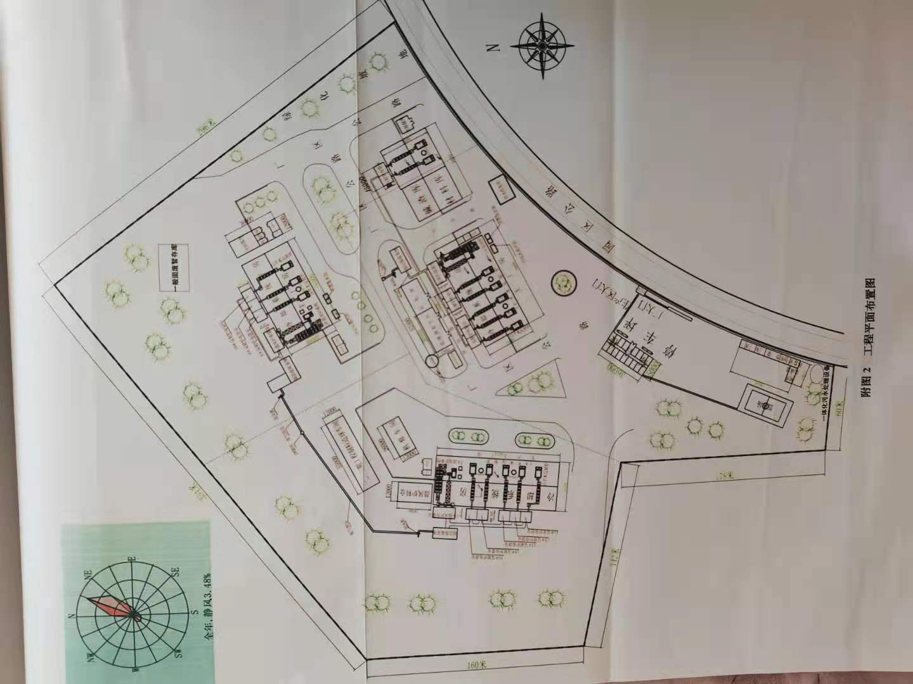 厂区平面示意图
单位名称 |  | 贵州华星冶金有限公司
单位注册地址 |  | 贵州省黔东南州岑巩县工业园 |  |  |  |  |  | 邮编 | 557800
生产设施地址 |  | 贵州省黔东南州岑巩县工业园
法定代表人 |  | 龚新松 |  | 行业类别与统一社会信用代码 |  |  | 91522626598363657G
环保部门负责人 |  | 龚爱民 |  | 联系人 |  |  | 18212364506
联系电话 |  | 0855-3891818 |  | 传真电话 |  |  | 0855-3891818
电子信箱 |  | 524519577@qq.com
单位网址 |  | www.hxtyc.com
生产经营和管理服务的主要内容 |  | 锑系列产品冶炼
生产产品名称 |  | 锑锭 |  | 生产规模（吨/年） | 10000 |  |  | 年度产量（吨） | 3704.1219
 |  | 锑氧 |  |  | 2500 |  |  |  | 142.418
 |  | 锑铅合金 |  |  | 6000 |  |  |  | 1531.0655
 |  | 铅铋锑合金 |  |  | 1500 |  |  |  | 2335.682
固体废物产生规模 |  | / |  |  | 危险废物产生规模 |  |  | /
固体废物贮存设施数量： |  | 仓库3处 |  |  | 固体废物贮存设施建筑面积（容积）： |  |  | 仓库1000平方米
危险废物贮存设施数量： |  | 暂存间4处 |  |  | 危险废物贮存设施建筑面积（容积）： |  |  | 暂存间1500平方米
二、一般工业固体废物产生、贮存、处置和利用情况
序号 | 固体废物名称 |  | 年度产生量（吨） |  |  | 物理性状 |  | 来源及生产工序 |  | 自行利用处置设施名称或委托利用处置单位名称 | 利用处置方式 | 年度利用处置量（吨） | 年度转移量（吨） | 年底遗留贮存量（吨） | 贮存原因 |  | 环境污染防治措施
 | 煤渣 |  | 647.47 |  |  | 固态 |  | 反射炉 |  | 贵州东立水泥有限公司 | 利用 | / | 561.33 | 86.14 | 生产线未停产（持续产生） |  | 专库贮存/设有围堰
 | 水淬渣 |  | 7608.11 |  |  | 固态 |  | 鼓风炉 |  | 贵州东立水泥有限公司 | 利用 | / | 7381.63 | 226.48 | 生产线未停产（持续产生） |  | 专库贮存/设有围堰
 | 脱硫石膏渣 |  | 4540.79 |  |  | 固态 |  | 脱硫塔 |  | 贵州东立水泥有限公司 | 利用 | / | 5084.59 | 0 | 生产线未停产（持续产生） |  | 专库贮存/设有围堰
合计 |  |  | 12796.37 |  |  | / |  | / |  | / | / | / | 13027.55 | 312.62 | / |  | /
三、危险废物产生、贮存、处置和利用情况
序号 | 废物名称 | 废物类别 | 废物完整名称 | 废物完整代码 | 有害物质名称 | 物理性状 | 危险特性 | 年度产生量（吨） | 来源及生产工序 | 自行利用处置设施名称或委托利用处置单位名称 | 委托单位许可证编号 | 利用处置方式 | 年度利用处置量（吨） | 年度转移量（吨） | 年底遗留贮存量（吨） | 贮存原因 |  | 环境污染防治措施
1 | 砷碱渣 | HW27 | 含锑废物 | 261-046-27 | 砷、铅、锑 | 固态 | 有毒 | 70.205 | 反射炉 | 贵州星河环境有限公司 | GZ52088 | 填埋 | 0 | 82.57 | 22.105 | 生产线未停产（持续产生） |  | 专库贮存、防渗
2 | 泡渣 | HW27 | 含锑废物 | 261-046-27 | 铅、锑 | 固态 | 有毒 | 320.9 | 反射炉 | 鼓风炉/贵州星河环境有限公司 | GZ52038/GZ52088 | 综合利用/填埋 | 120.53 | 291.82 | 30.69 | 生产线未停产（持续产生） |  | 专库贮存、防渗
3 | 废机油 | HW08 | 废机油 | 900-214-08 | 烃、苯、酚 | 液态 | 有毒 | 0.057 | 设备保养产生 | 制粒机 | / | 设备保养 | 0.057 | 0 | 0.03 | 生产线未停产（持续产生） |  | 专库贮存、防渗、防挥发
4 | 初期雨水污泥 | HW27 | 含锑废物 | 261-046-27 | 铅、锑 | 固态 | 有害 | 11 | 初期雨水池 | 搅拌机 | GZ52038 | 综合利用 | 11 | 0 | 0 | / |  | 专库贮存、防渗
合计 |  |  |  |  |  |  |  | 402.162 | / | / | / | / | 131.587 | 374.39 | 52.825 | / |  | /
监督举报热线：12369；网上举报：http://1.202.247.200/netreport/netreport/index

